注意事項
【学校版環境行動計画書の作成について】
１．入力が必要な部分はセルが黄色に着色されています。
・表紙シートは必ず入力してください。
・環境負荷シートでは、環境負荷入力用シートに入力した項目の削減
率のみ入力してください。
２．環境負荷入力用シートの「電気使用量」は必ず数値を入力してくだ
さい。毎月の数値が分からない場合は、３月欄に1年分の数値を入
力してください（単位の入力不要）。
３．環境負荷入力用シートの「電気使用量」以外は、可能な範囲で入力
してください（任意）。
・燃えるゴミについて
①ゴミ袋の数で集計している場合
ゴミ袋のサイズと集計結果を入力してください。
②重さで集計している場合
集計結果をKg単位で入力してください。
４．行動宣言等シートは、貴校の取組に応じて書き換えてください。
５．具体的な活動（別紙）シートは、貴校で取り組んでいること（今後
取り組む予定の項目を含む）にチェックを入れてください。

別添で示すものは計画書の一例であり、例に示された順序、分量、書式などにとらわれる必要はありません。作成にあたっては、別添の計画書を参考に①学校の概要、②環境負荷の概要、③行動の宣言及び環境負荷低減等の目標、④環境保全に向けた具体的な活動、⑤環境行動計画の実施体制について記載してください。

環境負荷入力用(印刷不要)
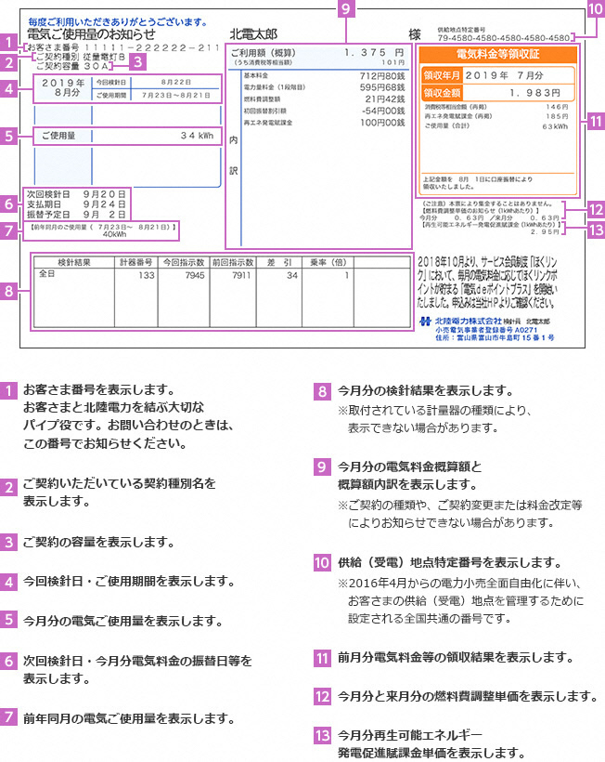
★以下の「電気使用量」と「水道使用量」は、記載してほしい項目になりますので記載をお願いします。

電気使用量
 | 本計画書提出に係る
 | 前々年度 | 前年度
 | 44317 | 44652 | ← 前々年度・前年度の4月1日を入力してください。
4月
5月
6月
7月
8月
9月 |  |  | 検針票に記載されている数値を入力して ください。
10月
電気代を支払いっているのが教育委員会など学校以外の場合は、前々年度及び前年度の１年間の電気使用量を確認し、
３月のセルに入力してください。
11月
12月
1月
2月
3月
計 | 0kWh | 0kWh
CO2排出量 | 0Kg | 0Kg | ← 排出係数は0.38を使用


★以下の項目は、必ずしも記載する必要のない項目です。学校で記録が残っている場合は記載してください。

水道使用量
 | 本計画書提出に係る
 | 前々年度 | 前年度
③今月分（又は2か月分）の使用量
 | 44317 | 44652 | ← 電気使用量に入力すると自動的に反映されます。
4月
5月
6月
7月 |  |  | ・検針票に記載されている数値を入力して ください。 ・2ヶ月分まとめて検針票が出される場合は、 該当月の最初の月に数値を記載してくだ さい。 例：4月と5月が一緒になっている場合は 4月に数値を記入
8月
9月
10月
11月
12月
⑩前年同期間の使用量
1月
2月
3月
計 | 0㎥ | 0㎥
灯油 |  |  |  | Ａ重油
 | 本計画書提出に係る |  |  |  | 本計画書提出に係る
 | 前々年度 | 前年度 |  |  | 前々年度 | 前年度
 | 44317 | 44652 | ← 電気使用量に入力すると自動的に反映されます。 |  | 44317 | 44652 | ← 電気使用量に入力すると自動的に反映されます。
4月 |  |  |  | 4月
5月 |  |  |  | 5月
6月 |  |  |  | 6月
7月 |  |  |  | 7月
8月 |  |  |  | 8月 |  |  | ・検針票に記載されている数値を入力して ください。 ・2ヶ月分まとめて検針票が出される場合は、 該当月の最初の月に数値を記載してくだ さい。 例：4月と5月が一緒になっている場合は 4月に数値を記入
9月 |  |  | 検針票に記載されている数値を入力して ください。 | 9月
10月 |  |  |  | 10月
11月 |  |  |  | 11月
12月 |  |  |  | 12月
1月 |  |  |  | 1月
2月 |  |  |  | 2月
3月 |  |  |  | 3月
計 | 0L | 0L |  | 計 | 0L | 0L
CO2排出量 | 0Kg | 0Kg | ← 排出係数は2.5を使用 | CO2排出量 | 0Kg | 0Kg | ← 排出係数は2.7を使用

都市ガス |  |  |  | ＬＰガス
 | 本計画書提出に係る |  |  |  | 本計画書提出に係る
 | 前々年度 | 前年度 |  |  | 前々年度 | 前年度
 | 44317 | 44652 | ← 電気使用量に入力すると自動的に反映されます。 |  | 44317 | 44652 | ← 電気使用量に入力すると自動的に反映されます。
4月 |  |  |  | 4月
5月 |  |  |  | 5月
6月 |  |  |  | 6月
7月 |  |  | ・検針票に記載されている数値を入力して ください。 ・2ヶ月分まとめて検針票が出される場合は、 該当月の最初の月に数値を記載してくだ さい。 例：4月と5月が一緒になっている場合は 4月に数値を記入 | 7月
8月 |  |  |  | 8月
9月 |  |  |  | 9月 |  |  | 納品月に入力してください。
10月 |  |  |  | 10月
11月 |  |  |  | 11月
12月 |  |  |  | 12月
1月 |  |  |  | 1月
2月 |  |  |  | 2月
3月 |  |  |  | 3月
計 | 0㎥ | 0㎥ |  | 計 | 0㎥ | 0㎥
CO2排出量 | 0Kg | 0Kg | ← 排出係数は2.0を使用 | CO2排出量 | 0Kg | 0Kg | ← 排出係数は6.0を使用

燃えるごみ | ごみ袋のサイズ | 90Ｌ | ← 使用しているごみ袋のサイズ（45Lや90Lなど）を 記載してください。 | 燃えるごみ（重さ）
 | 本計画書提出に係る |  |  |  | 本計画書提出に係る
 | 前々年度 | 前年度 |  |  | 前々年度 | 前年度
 | 44317 | 44652 | ← 電気使用量に入力すると自動的に反映されます。 |  | 44317 | 44652 | ← 電気使用量に入力すると自動的に反映されます。
4月 |  |  |  | 4月
5月 |  |  |  | 5月
6月 |  |  |  | 6月
7月 |  |  |  | 7月
8月 |  |  |  | 8月
9月 |  |  | 毎月の合計を入力してください。 | 9月 |  |  | 毎月の合計を入力してください。
10月 |  |  |  | 10月
11月 |  |  |  | 11月
12月 |  |  |  | 12月
1月 |  |  |  | 1月
2月 |  |  |  | 2月
3月 |  |  |  | 3月
計 | 0袋 | 0袋 |  | 計 | 0Kg | 0Kg

具体的な活動(別紙)
環境保全に向けた具体的な活動（別紙）

省エネ・節電に関すること

１．教職員の取組
ﾁｪｯｸ欄 | 取 組 項 目
 | 職員室、廊下の照明を間引きする。
 | 授業以外の時間の教室の消灯に心掛ける。
 | 日中の間、廊下は消灯に心掛ける。
 | 昼休みなどは、職員室の完全消灯に心掛ける。
 | トイレの消灯、使用していない部屋の消灯に心掛ける。
 | 教職員の残業を減らし、早めの消灯に心掛ける。
 | 従来型蛍光灯を高効率蛍光灯やＬＥＤ照明に交換する。
 | トイレや教職員玄関に、人感センサーを導入する。
 | 使用していないエリア（特別室や教室）の空調を停止する。
 | 無理のない範囲で冷暖房の使用時間を短くする（３０分前のスイッチオフ）。
 | エアコンのフィルターを月１回か２回清掃する（夏・冬）。
 | 夏の冷房時の室温は２８℃を目安にする。
 | グリーンカーテンなどで、日差しを和らげる。
 | 上着やネクタイを外すなどクールビズを実践する。
 | 冬の暖房時の室温は２０℃を目安とする。
 | 暖気を逃がさないように窓に断熱シートを張る。夜には厚手のカーテンをかけて暖房効率を高める。
 | 厚着をするなど、ウォームビズを実践する。
 | プール用水のろ過フィルターを清掃するとともに、水位調整を工夫し、給排水を減らすようにする。
 | ＯＡ機器（コピー機、ＰＣ等）の導入にあたっては、省エネ型を選択する。
 | ＯＡ機器（コピー機、ＰＣ等）を省エネ設定にする。
 | 通勤時の自動車利用を控えている。（自転車、公共交通機関の利用）
 | 太陽光発電、風力発電などによる再生可能エネルギーを利用している。
 | 教職員による節電担当者を決め、責任者（校長先生等）と関係者が出席したフォローアップ会議や節電パトロールを実施し、節電に努める。
 | 児童（生徒）や教職員に対し、家族で「いしかわ家庭版環境ＩＳＯ（省エネ・節電 アクションプラン）」などに取り組むよう呼びかけている。
２．児童・生徒の取組
ﾁｪｯｸ欄 | 取 組 項 目
 | 教室の照明を間引きする。
 | 授業以外の時間の教室の消灯に心掛ける。
 | 日中の間、廊下は消灯に心掛ける。
 | 昼休みなどは教室の完全消灯に心掛ける。
 | トイレの消灯、使用していない部屋の消灯に心掛ける。
 | グリーンカーテンや簾などで、日差しを和らげる。
 | 校内放送などにより、節電の呼びかけを行う。
 | 児童・生徒を中心に節電アクション推進チーム等の組織を結成し、自発的な活動を図る。

省資源に関すること

１．教職員の取組
ﾁｪｯｸ欄 | 取 組 項 目
 | 水道の蛇口は確実に閉めるようにしている。
 | 蛇口に節水こま（適量の水を出す機能を持つこま）を設置している。
 | プール・グランド等での水を節約している。
 | 雨水を貯留し散水等に利用している。
 | 会議資料や事務手続書類の簡素化に取り組んでいる。
 | 両面印刷、両面コピーを徹底している。
 | 使用済み用紙の裏面を利用している。
 | 使用済み封筒を再利用している。
 | 電子メディア等の利用によるペーパーレス化に取り組んでいる。

２．児童・生徒の取組
ﾁｪｯｸ欄 | 取 組 項 目
 | 水道の蛇口は確実に閉めている。
 | 掃除のぞうきんはバケツで洗うようにしている。

ゴミの削減に関すること

１．教職員の取組
ﾁｪｯｸ欄 | 取 組 項 目
 | 紙、缶、瓶、プラスチック等について、分別回収ボックスの設置などにより、ごみの分別を徹底している。
 | 職員室のごみ箱の配置数を減らしている。
 | シュレッダーの使用を秘密文書等に限っている。
 | トナーカートリッジの回収とリサイクルに取り組んでいる。

２．児童・生徒の取組
ﾁｪｯｸ欄 | 取 組 項 目
 | ごみの分別とリサイクルを徹底している。
 | 学校行事で生じるごみの量を調べている。
 | 給食を残さず食べ、食品ロスの削減に努めている。
 | 適切な量の盛りつけや残食調べを行い、食品ロスの削減に努めている。

環境教育、環境保全推進のための体制づくり

１．教職員の取組
ﾁｪｯｸ欄 | 取 組 項 目
 | 教職員を対象とした環境教育を実施している。
 | 児童（生徒）を対象とした環境に関する授業の実施など、環境教育を行っている。
 | 図書室に環境に関する図書を豊富に揃えている。
 | ごみゼロ運動などの地域の清掃活動に参加している。
 | 環境に関するイベントや講座などに参加している。
 | 環境意識の向上や、環境保全に必要な教育を行う計画を定めている。
 | 環境保全活動に必要な情報やその実績、評価結果などが内部で適切に伝達される仕組みが整えられている。
 | 物品を購入する際には、エコマーク、グリーンマーク等の表示製品から優先的に選定している。

２．児童・生徒の取組
ﾁｪｯｸ欄 | 取 組 項 目
 | 校内の電力使用量を調べ、その結果を児童会・生徒会などで発表している。
 | ゴミの少ない行事を実施している。
 | ごみゼロ運動などの地域の清掃活動に参加している。
 | 環境に関するイベントやクラブ活動などに参加している。
 | こどもエコクラブに参加・協力している。
 | 花壇や飼育動物の世話や観察をしている。
 | ビオトープの手入れや観察をしている。
 | 文房具はエコマーク商品など環境にやさしい商品を買っている。

本校独自の取り組み（自由記載）

(参考)学校独自の取組例
○節電意識を持ってもらうため、エコワットで電化製品の消費電力調べを行い、数値を 全児童・生徒に分かるように調べた結果を掲示。＜省エネ・節電＞ ○校庭もしくは校舎近くの山や川などの自然に赴き、生き物調査を行う。ビオトープの 観察を行う。「自然のビオトープ探し」を行う。季節毎に継続して調査を行い、変化 を記録する。＜生き物学習・生物多様性＞ ○廃棄される木材などを再利用したおもちゃを作成し、保育所等にプレゼント。 牛乳パックをリサイクルし、返ってきた再生トイレットペーパーを展示。 ＜リサイクル・リサイクル啓発＞

